massagerMAX
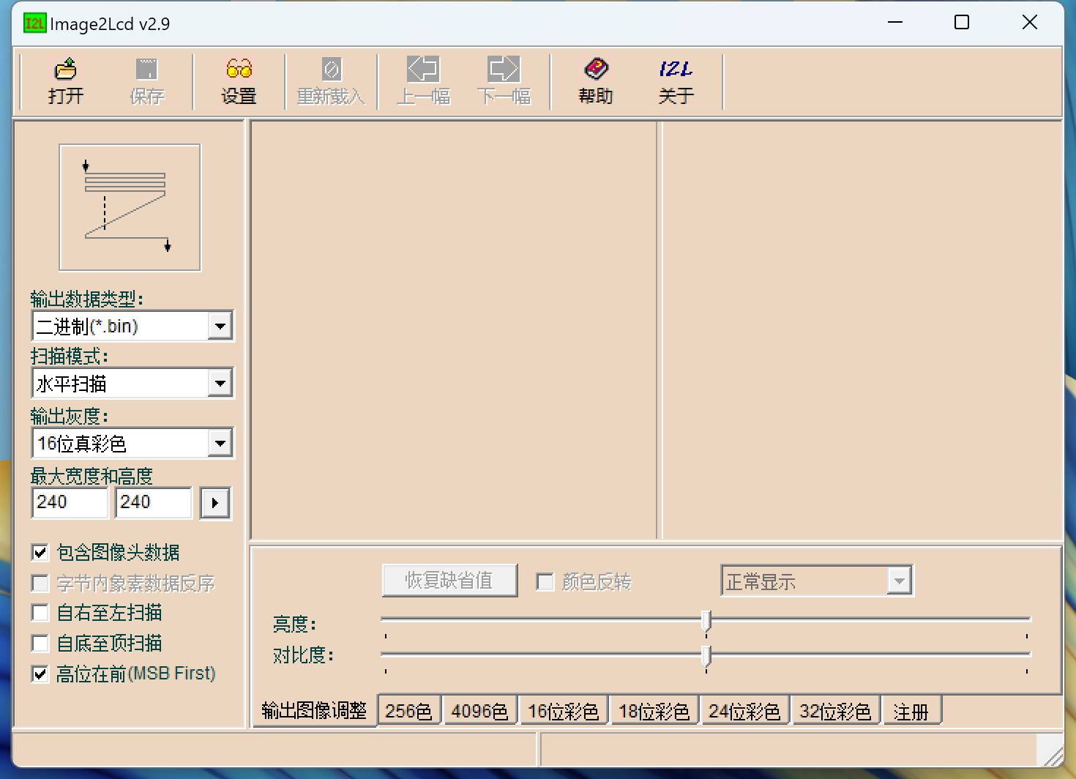
 | 文件名 | 文件大小(K) | 占用空间(K) | 偏移地址(10进制) | 偏移地址(16进制)
0 | app | 48 | 48 | 0 | 0 | 注：前4位地址填写APP大小，APP由第5位开始
1 | start | 112.1 | 116 | 49152 | C000
2 | pause | 112.1 | 116 | 167936 | 29000
3 | start_ico | 21.9 | 24 | 286720 | 46000
4 | pause_ico | 21.9 | 24 | 311296 | 4C000
5 | Level | 112.1 | 116 | 335872 | 52000
6 |  | 69 | 72 | 454656 | 6F000
7 |  | 118 | 120 | 528384 | 81000
8 |  | 118 | 120 | 651264 | 9F000
9 |  | 118 | 120 | 774144 | BD000
10 |  | 69 | 72 | 897024 | DB000
11 |  | 69 | 72 | 970752 | ED000

